투두리스트
[2024.01.06 오빠두엑셀 라이브 161회] - 월별 투두리스트 만들기
일별 진행 현황
전체 진행 현황
① 날짜 관련 기초 함수 및 서식
② 셀 서식으로 체크박스 만드는 방법
③ 조건부서식으로 각 주차별 다른 배경색 적용하기
④ 차트로 데이터 시각화하기
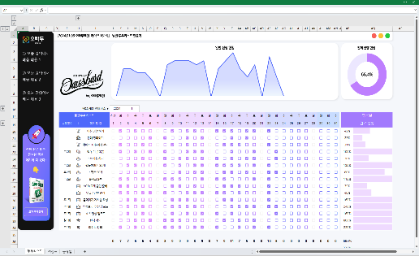

 | 년도와 월을 선택하세요 ▶
주번호
일번호
월간 투두 리스트 (요일) |  | 항목별
진짜 실무에 꼭
필요한 엑셀
여기에 다 있다!
교재 구매하기
# | 해야 할 일 | 완료 현황
 | 아침 명상 하기
 | 침대 정리하기
 | 밖에서 30분이상 걷기
 | 책 읽기 (30분)

